Consideraciones
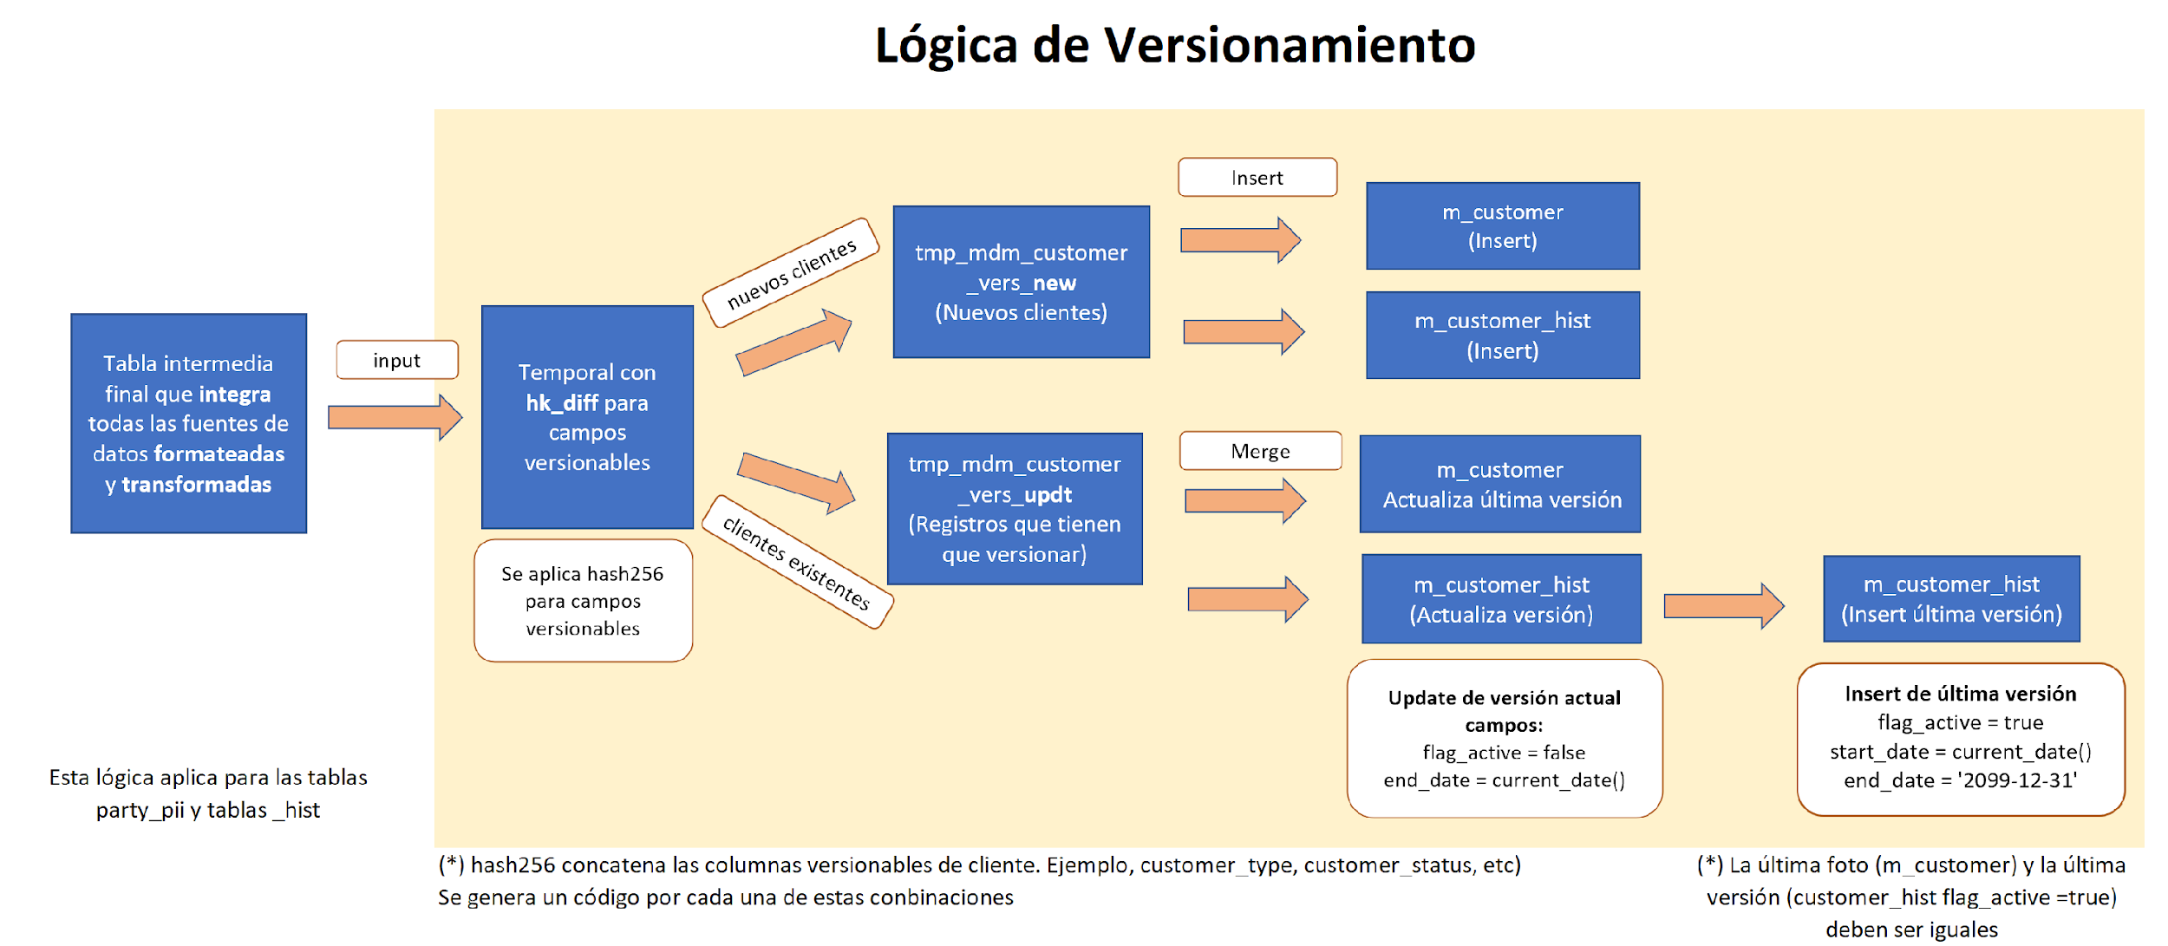
 | Nomenclatura de base de datos
 | # | Prefijo | Descripción | Layer | Tipo | Ejemplo
 | 1 | m_ | Tipo de tabla que almacena los datos clave para el negocio y que son utilizados para contextualizar las distinas operaciones/transacciones de la compañía. Por ejemplo, cliente, cuenta, producto. | Master | Tabla | m_product m_customer
 | 2 | c_ | Catálogos que representan listas de valores o dominios. Este tipo de tabla generalmente almacena solo código y descripción. Por ejemplo, Tipo de documento, canal, tipo de transacción. | Master | Tabla | c_identification_document_type c_campaign | catalogo y maestro
 | 3 | t_ | Transacciones, interacciones o eventos que realiza la persona con la empresa | Master | Tabla | t_sale | catalogo= codigo y descripcion
 | 4 | h_ | Tabla de códigos/equivalencias de los sistemas origenes con identificadores del modelo de datos y los sistemas origen. Por ejemplo, una tabla donde se tenga el documento de identidad vs el código anonimizado de la persona | Master | Tabla | h_party
 | 5 | s_ | Almacena fotos diarias/mensuales de las estructuras del modelo de datos. Se debe indicar la periodicidad como parte del nombre. | Master | Tabla | s_customer_monthly s_account_daily
 | 6 | iden_ | Estructura que contiene los identificadores del modelo de datos que serán compartidos a nivel de "Grupo Intercorp". Por ejemplo, la tabla iden_party se utilizará para compartir los datos de clientes a nivel de grupo. | Master | Tabla | iden_party
 | 7 | aux_ | Tablas auxiliares/apoyo que no son parte del modelo final de datos pero que sirven como input para cargar el modelo (persisten datos, no es temporal). Por ejemplo, tabla auxiliar de primera y última fecha de compra del cliente. No necesitamos recorrer toda la historia de ventas, ya tenemos el valor precalculado en esta entidad | Master | Tabla | aux_customer_account
 | 8 | bm_ | Tablas que son utilizadas para modelos de explotación de datos de la empresa. Por ejemplo, un datamart de negocios o riesgos | Explotación | Tabla | bm_campaign
 | 9 | ba_ | Estas tablas almacenan los inputs y outputs necesarios para el trabajo de los modelos analíticos de nuestra organización. Por ejemplo, prospección de cliente, loyalty, churn, entre otros. | Explotación | Tabla | ba_customer_loyalty |  | audiencias, atributos, contact hasheada, google ads
 | 10 | dv_ | Estructuras que son utilizadas en los tablones de explotación, reportes y dashboards de usuarios finales. Por ejemplo, dashboard de colocación de tarjetas en Tableau | Explotación | Tabla | dv_
 | 11 | vm_ | Vistas materializadas para generar agrupaciones para los dashboards y reportes | Explotación | Vista | vm_venta_producto
 | 12 | tmp_ | Tablas de trabajo de ámbito del proceso o global a nivel de malla de ejecución | De Trabajo | Tabla | tmp_ecai_solicitud
 | 13 | v_ | Vistas de consumo para los usuarios finales | Cross Layer | Vista | v_party_individual

 | Lineamientos Generales

 | # | Nombre | Consideración | Comentario/ Ejemplos
 | 1 | Nomenclatura de tablas | -Todas las tablas de las capas master y explotación deberán crearse en minúscula. -Se recomienda que la longitud no deberá ser mayor a 30 caracteres (a excepción de la capa de Explotación) -El lenguaje a ser usado para los nombres es Inglés de Estados Unidos -Los nombres no deberán iniciar en dígitos o el carácter separador -No se puede usar el carácter separador dos veces o más de manera consecutiva -No se puede usar espacios en blanco o saltos de línea (*) Se recomienda manejar el mismo estándar para la capa raw | El create table debe estar en minúsculas. Ejemplo: m_party_individual, m_customer, t_sale
 | 2 | Nomenclatura de campos | -Los campos de las tablas master y raw deberán crearse en minúsculas para todos los casos -Se recomienda que la longitud no exceda los 30 caracteres. (*) Se recomienda manejar el mismo estándar para la capa raw | Ejemplo: first_name, last_name
 | 3 | Tipo de dato de campos | - Todos los campos de la capa master deben respetar el tipo string para su creación a excepción de los campos de auditoría, calidad de datos y versionamiento. - Todos los campos de la capa de explotación deberán tener su propio tipo de dato según corresponda. | La capa de explotación debe considerar el tipo de dato (numérico, texto, fecha, entre otros). Esto con la finalidad de facilitar el consumo de información para los usuarios finales.
 | 4 | Campo de proceso | Debe crearse el campo process_date para todas las estructuras del modelo. Este campo contiene la fecha de proceso seteada como parte del proceso de carga. | Fecha configurada en el ETL
 | 5 | Campos de auditoría | Todas las tablas finales del modelo de datos deberán tener los siguientes campos de auditoría. -load_date: corresponde a la fecha y hora en que se inserta el registro en la base de datos. -record_source: descripción del aplicativo origen de los datos. -creation_user: usuario del proceso de carga que crea el registro. | Cada proceso ETL debe considerar el load_date, record_source y creation_user
 | 6 | Campos de calidad de datos | Todas las tablas finales del modelo de datos deben tener los siguientes campos de calidad. -dq_flag_ind: Indica si el registro cumplió las validaciones de calidad de datos de manera satisfactoria. (True = SI, False = NO). -dq_control_msg: Mensaje con el detalle de los registros que no cumplieron los controles o reglas de calidad de datos. Se específican las columnas y/o reglas que no cumplieron con estas validaciones -dq_config_id: Código identificador de metadatos de procesos que está asociado al registro. | Cada proceso ETL debe considerar el dq_flag_ind, dq_control_msg y dq_config_id. -Debe haber comunicación con la metadata de calidad de datos para la obtención de las reglas
 | 7 | Campos de versionamiento | Todas las tablas finales del modelo de datos deben tener los siguientes campos de versionamiento. -start_date: Fecha de inicio de vigencia del registro en el modelo -end_date: Fecha de fin de vigencia del registro en el modelo. Cuando es registro vigencia por defecto se debe asignar 2099-12-31 -flag_active: Indica si el registro es vigente o no. (True =ACTIVO, False = INACTIVO) -hk_dif: Hash que se construye a partir de la información de los campos que se desea versionar, de manera que sea más sencillo identificar nuevos registros. | Generalmente las tablas que finalizan con _hist almacenan el versionamiento del modelo. Ejemplo: m_customer (contiene estos datos en su última versión, es decir, última actualización de datos) m_customer_hist (contiene todo el tracking de actualización de datos en la historia)
 | 8 | Datos en Mayúsculas | Todos los campos del modelo de tipo string deben ser cargados en mayúsculas | Aplicar UPPER en los textos
 | 9 | Limpieza de espacios | Para todos los campos de tipo string se debe aplicar limpieza de espacios | Aplicar TRIM, RTRIM, LTRIM dependiendo del caso
 | 10 | Partición tablas Master | Todas las tablas del Master deben estar particionadas a excepción de los catálogos (c_) | Crear estructura con partición. Por ejemplo, con el campo process_date

Ejemplo lógica de versionamiento

Arquitectura Propuesta
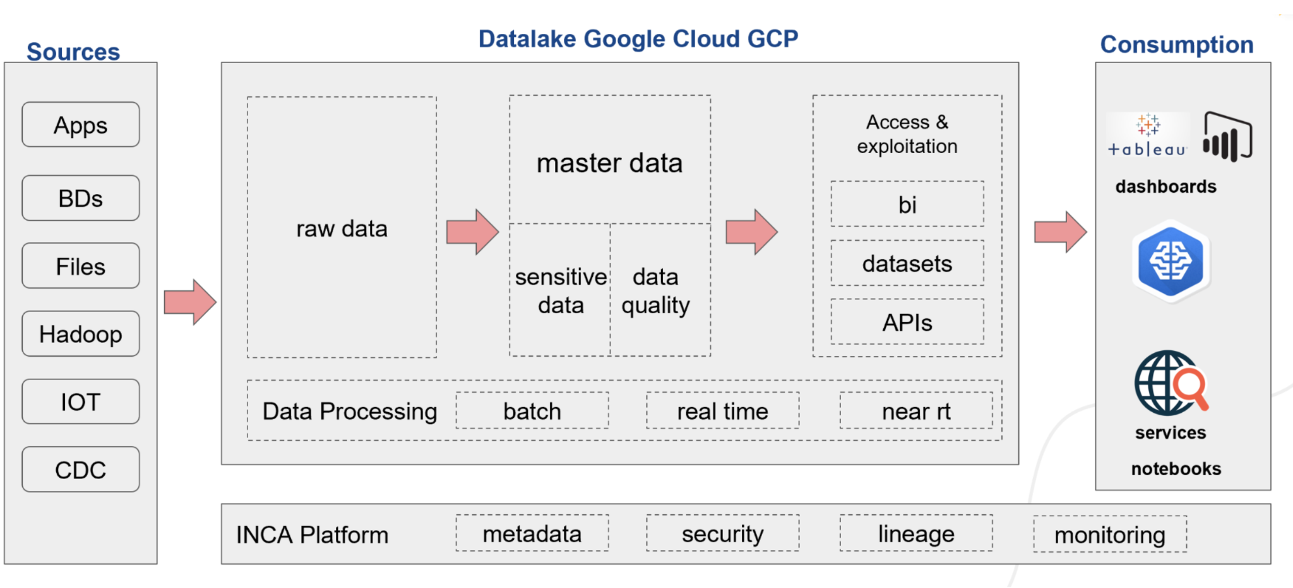

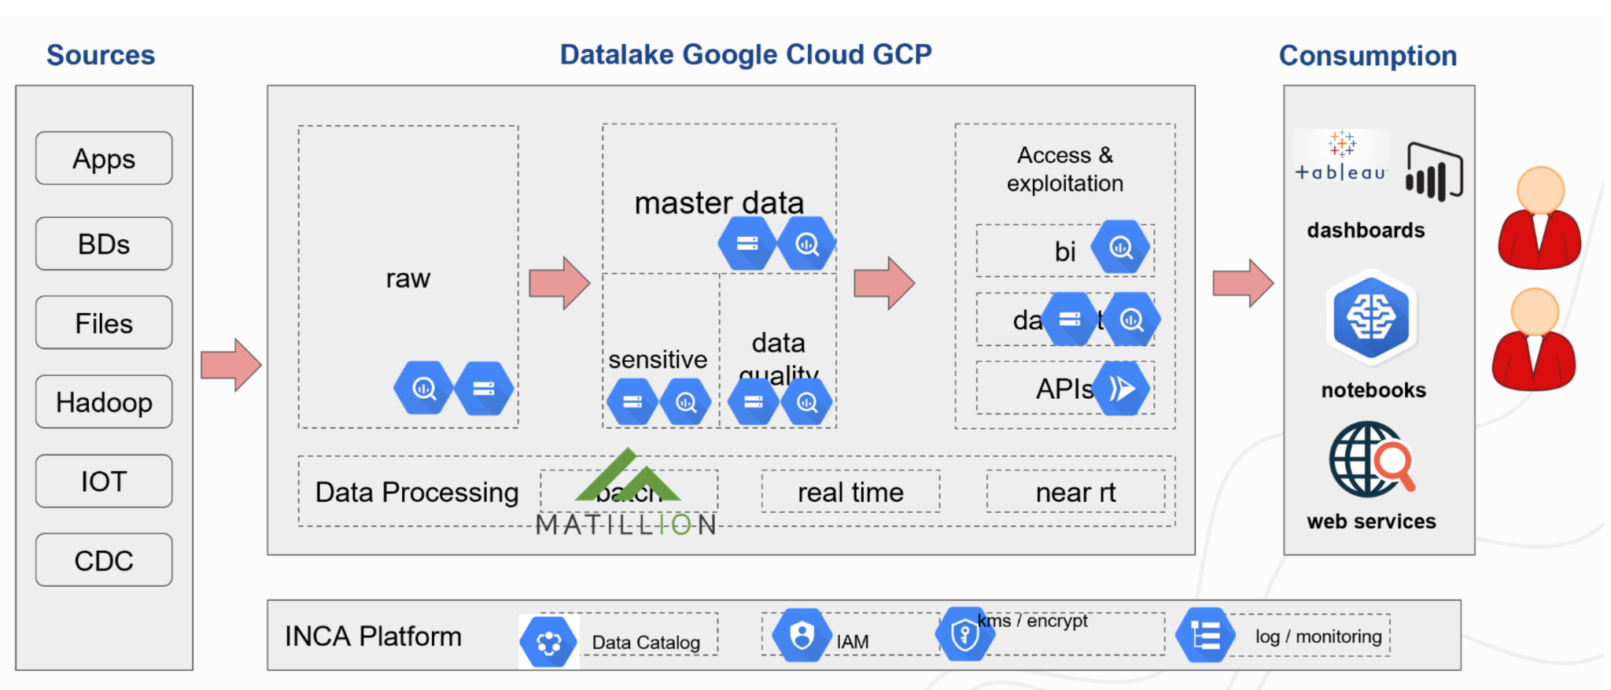

Modelo Conceptual
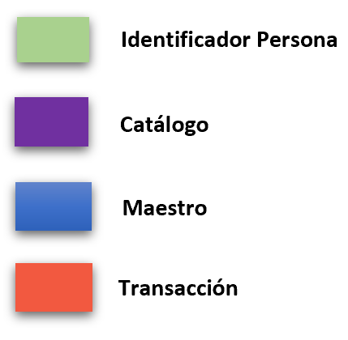
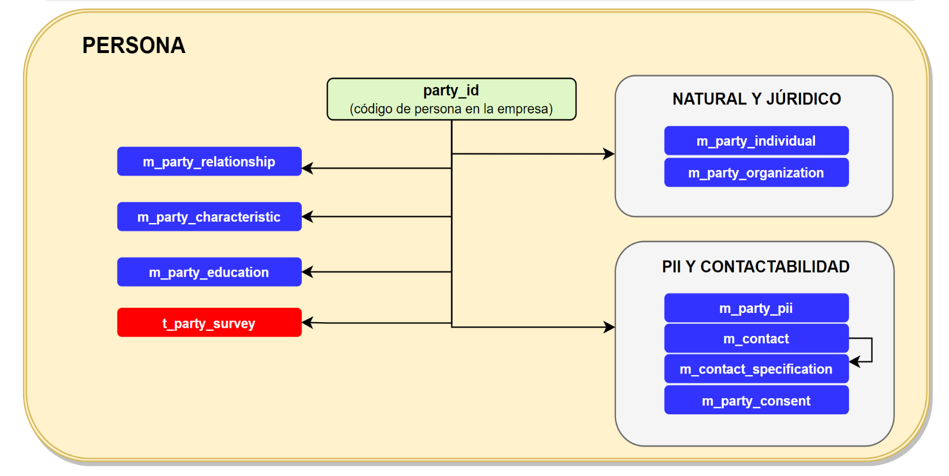
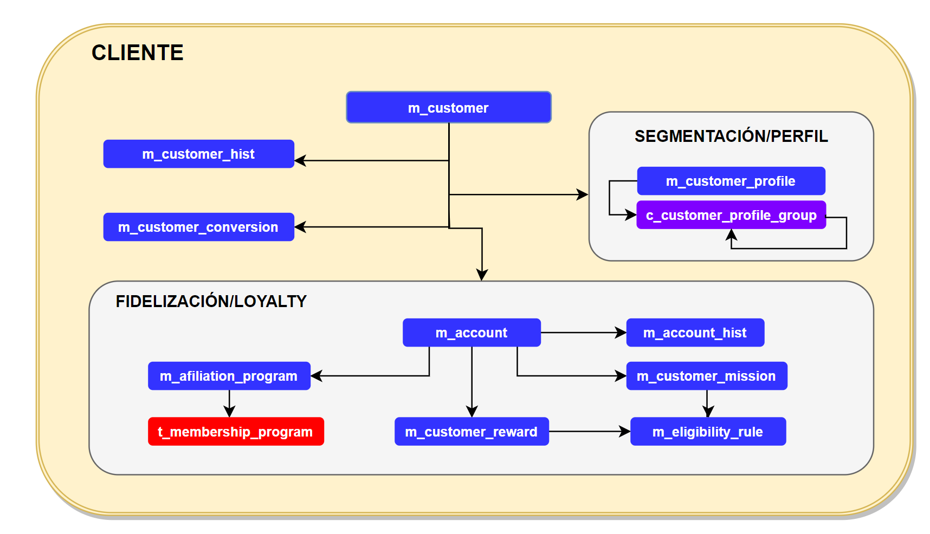
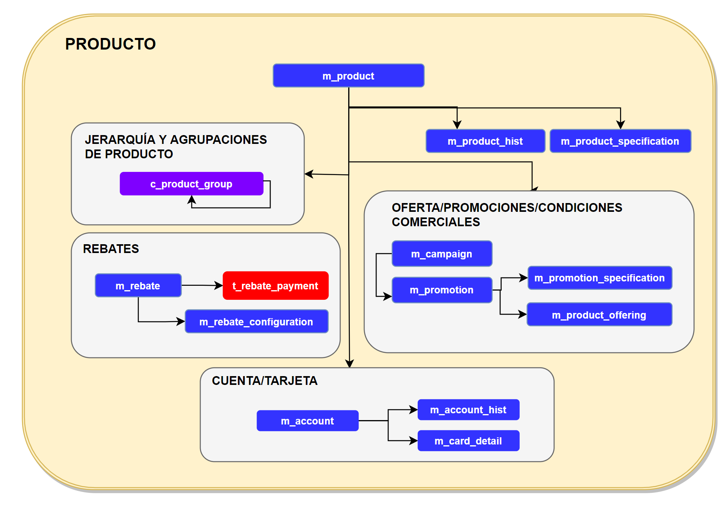
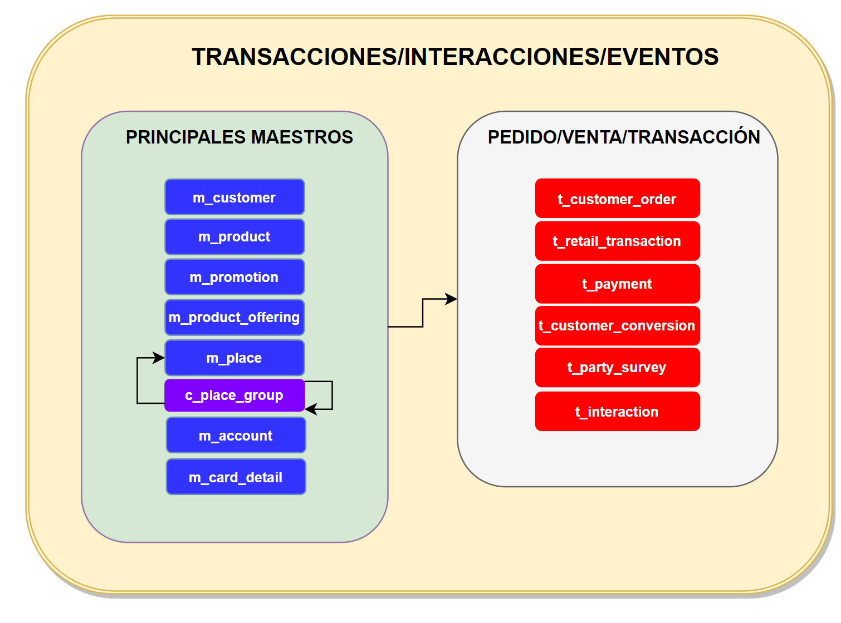
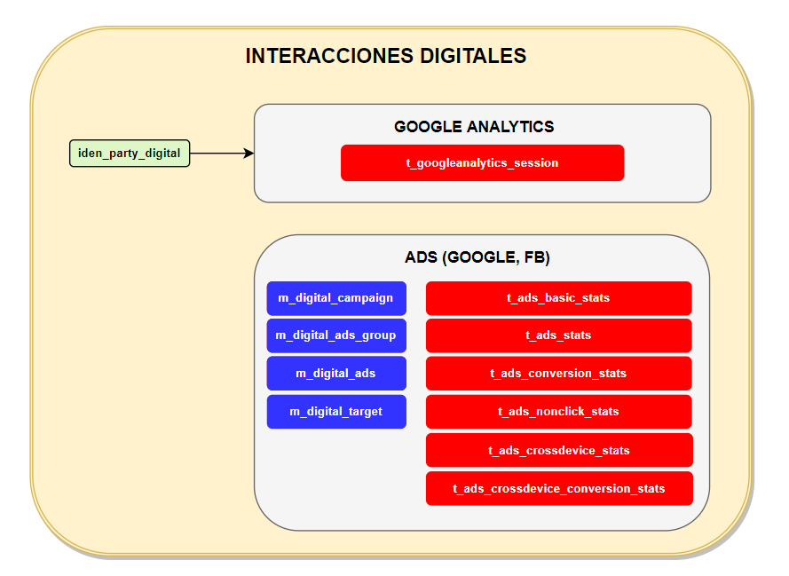
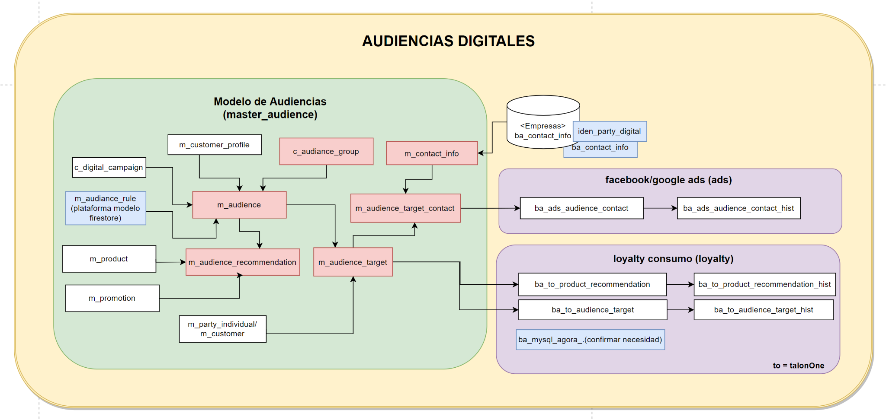
INCA MODEL (Master)

